Sxem
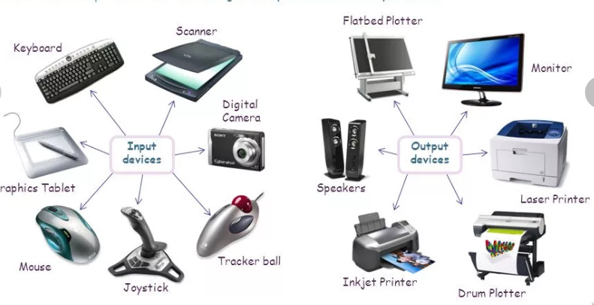
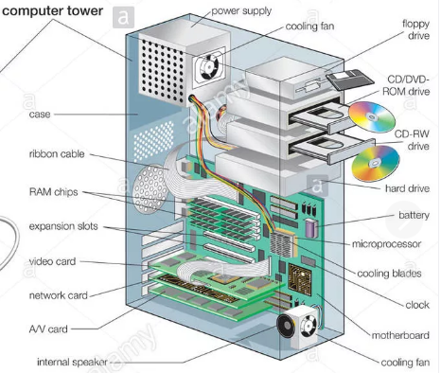
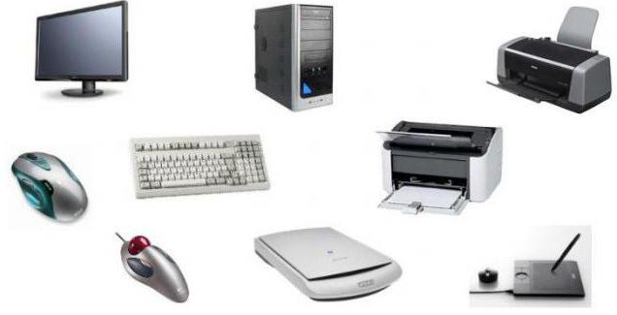

 |  | 1.M | FDD
 |  | 2.O | CD,DVD
 |  | 3.E.Ch | SSD
 |  |  | Storage/D

 | 1.Webcam
 | 2.Mic
 | 3.Speakers
 | Mult.Med.D

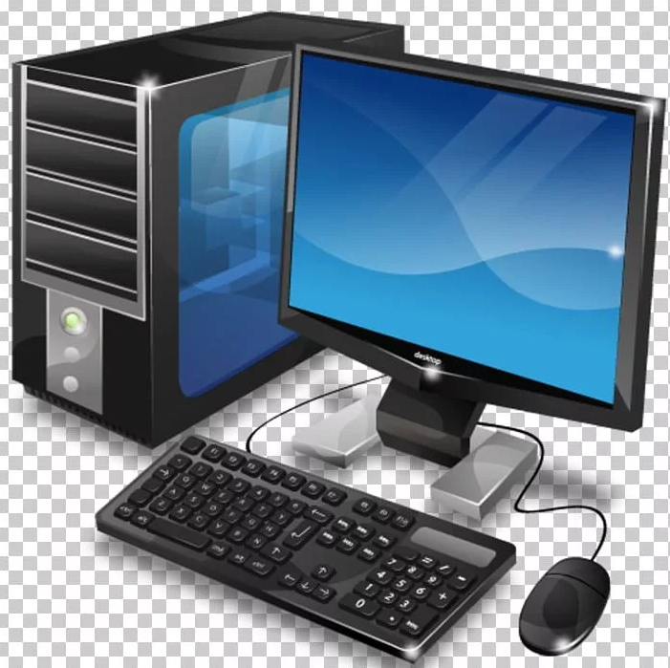
Hardware
Software
 |  |  |  |  | Instr-Pr
BUS |  |  |  |  | Microsoft Visual Studio
Ünvan şini |  |  |  |  | Visual Studio Code
Verilənlər şini |  |  |  |  | Microsoft Visio
Əmrlər şini |  |  |  |  | Sublime Text
 |  |  |  |  | NetBeans
 |  |  |  |  | Atom
 |  |  |  |  | Xcode
 |  |  |  |  | Microsoft Azure
 |  |  |  |  | CLion
 |  |  |  |  | .Net Framework
 | ID |  |  | OD
1.Keyboard |  |  |  | 1.Monitor
2.Scanner |  |  |  | 2.Printer
3.Digital Camera |  |  |  | 3.Headphones
4.Tracker ball |  |  |  | 4.Projector
5.Mouse |  |  |  | 5.GPS
6.Graphics Tablet |  |  |  | 6.Sound Card.
7.Light Pen |  |  |  | 7.Head Phone
8.Microphone |  |  |  | 8.Plotters

